Fedlap
2021/2022. TANÉVI
SPORTLÖVŐ DIÁKOLIMPIA® MEGYEI DÖNTŐ
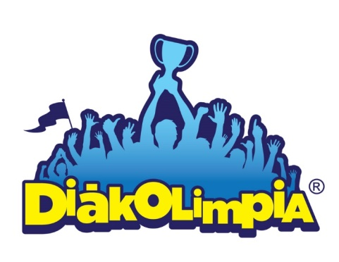





Megye: Győr-Moson-Sopron megye

Helyszín: Bakonyszentlászló-Győr

Időpont: 2022. 04. 23.

EREDMÉNYEK

